关系图
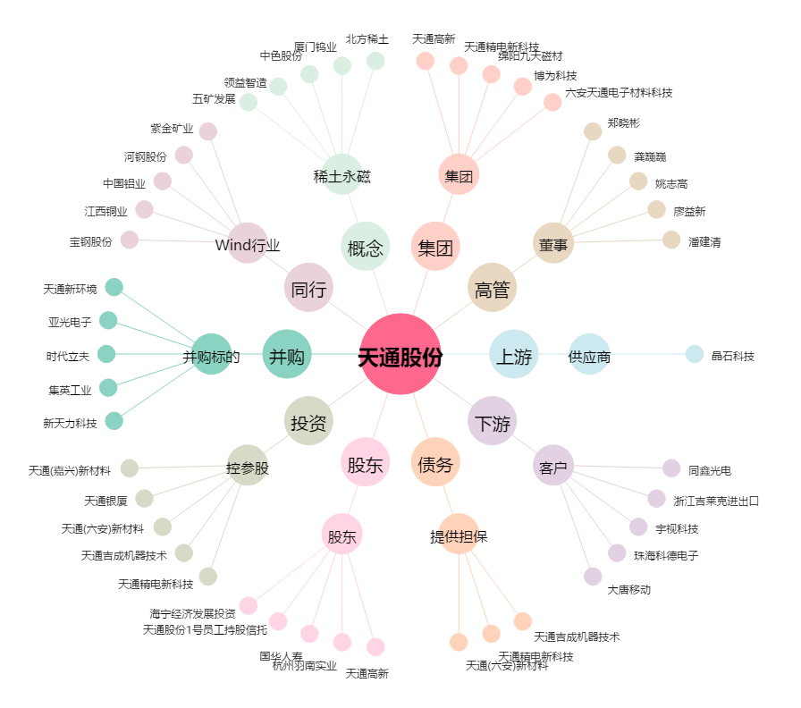
天通股份[600330.SH] - 关系概览图

